关系图
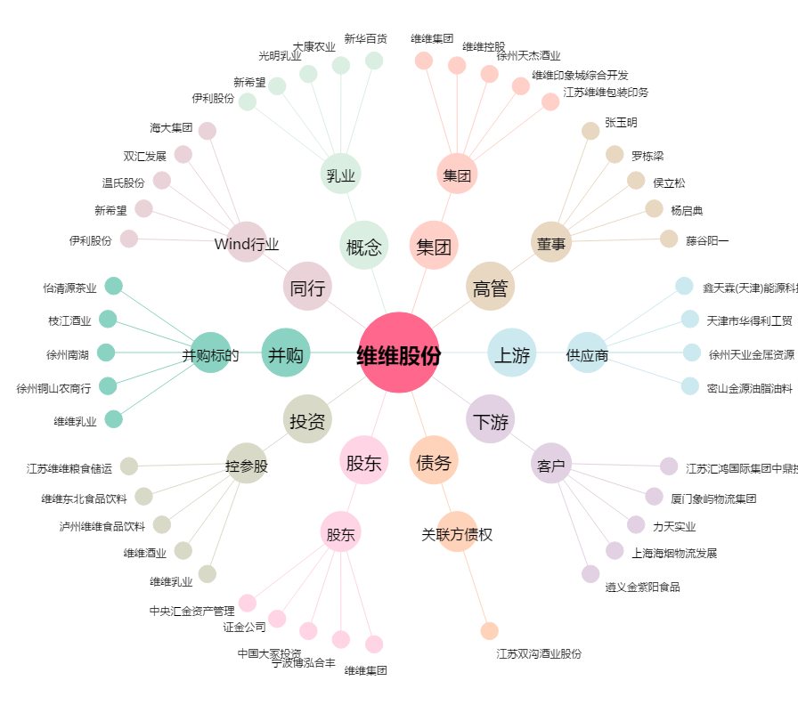
维维股份[600300.SH] - 关系概览图

